阶段三【人效管理】
人效模型（2-5月） | 核心任务一：提供行业产品售前问题解决和产品选型建议 |  |  |  | 核心任务二：帮助客户完成项目需求对接 |  | 核心任务三：AI售前的实践与优化
 | 工作日官网售前咨询当天问题处理率 | 首响达成率 | 线索、问题解答的质量检查不合格率 | 咨询转化率 （ML- MQL） | 线索转化率 （MQL- 业务机会） | 销售接收到线索的时效 （已完成系统规则部署，由人工调整为系统转接） | 每100条产出知识条目命中后的准确率 （AI售前机器人问题回答准确率）
理想成果 | ≥99% | 30s达成率≥75% | ≤1 | ≥10% | ≥20% | 30分钟内 | ≥80%
员工A | 100% | 76.09% | 0 | 15.81% | 11.43% | 10 | 81.21%
员工B | 100% | 75.97% | 0 | 16.88% | 22.28% | 10 | 79.03%
员工C | 100% | 77.73% | 0.4 | 15.55% | 11.33% | 10 | 85.44%
步骤二、定位关键瓶颈：可以横向针对某几位员工（适合人数较少、且短板高度集中于个别人的团队），也可纵向针对某项任务成果。 | 线索转化率严重下滑，已成为团队人效的核心短板。 线索转化率是衡量销售产出的直接指标。目前该指标从24年的22%下跌至25年的15%。 一线部分销售反馈提供的线索质量差，81%的线索无法转化，导致跟进效果极差，线索转化率低，成为团队共性且紧急的短板
步骤三、双轨挖掘解法：针对关键瓶颈，可运用“根因分析”和“经验复制”双管齐下。其中，“经验复制”指萃取优秀员工可复用的成功经验。 | 根因分析（针对线索转化率降低至15%）： Why 1： 为什么销售会反馈线索质量差？ → 通 因为分发前缺乏有效的“二次过滤”环节，导致大量低意向客户流入销售池。 Why 2： 为什么缺乏二次过滤？ → 因为现有流程仅要求售前岗做基础信息核对，未要求进行高价值意向确认（对比24年，当时有内销团队做此动作）。 Why 3： 为什么现在不做高价值确认？ → 因为岗位职责边界模糊，售前岗只负责“量”的筛选。 Why 4（1）：为什么岗位职责边界模糊？ → 因为原有流程中后端工序负责部门发生了变更，但岗位职责边界未与新的后工序部门进行同步沟通调整。 Why 4（2）：为什么售前岗只负责“量”的筛选 →因为缺乏相应工具或机制支持去深挖客户需求。 Why 5： 为什么没有工具或机制支持深挖？ → 因为CRM系统缺乏强制的“分级字段”，且管理层未推动建立“线索分级分发”的标准作业程序。 根因判决： 1、岗位职责边界未随着流程变化而调整，导致原线索标准在新流程中失效 2、缺乏线索分级验证机制（SDR职能缺失），导致低质线索直接穿透至销售端，浪费销售精力。 经验复制（员工B转化率高达22%的秘密）： 员工B虽然也是售前岗，但他自发利用销售经验，对线索进行了“人工二次清洗”。 具体做法： 他在分发前会电话探需，只有确认有明确需求、有痛点的客户才标记为“A级”并转交销售，甚至直接拉群对接。 可复制方法： 将员工B的“人工探需”动作标准化，设立实体的“SDR（线索验证官）”角色，只对通过验证的A级线索进行派发。 动作： 建立SDR验证机制，只把通过验证的（A级）线索发给一线销售。 |  |  |  |  |  |  | 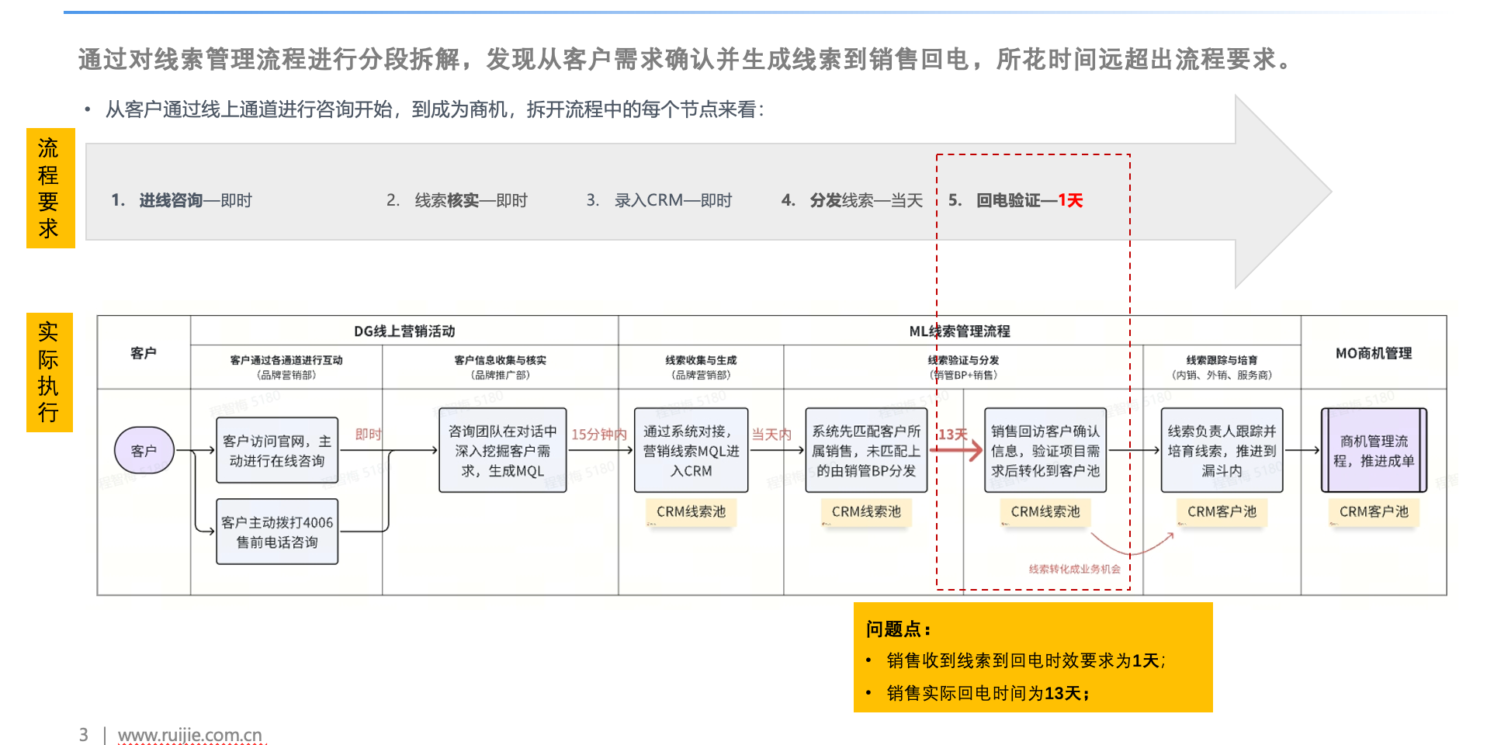
步骤四、制定改善计划：需包含目标（符合SMART原则，一般设定在6个月内；若解法源于根因分析，需同时明确根因干预目标和任务成果目标；若源于经验复制，则只需制定任务成果目标）、关键举措，以及每项举措的责任人。 | 根因干预目标： 在9月30日前，完成“SDR线索验证SOP”的制定与试点，确保试点区域发出的线索100%经过二次验证。 结果目标： 10月1日前，试点区域（广东区）线索转化率从3%回升至20%以上。 关键举措与责任人： 萃取SOP： 在8.15日前，萃取员工B的“需求探询”话术，形成《线索二次验证操作指引》。 -> 责任人：杨永朝 角色转型试点： 选取广东区进行试点，将员工B转为“SDR验证官”，执行分级分发。 -> 责任人：杨永朝 系统固化： 在CRM中增加“A/B级线索”必填字段，从技术上杜绝未验证线索流入销售池。 -> 责任人：IT部/杨永朝（9.30前完成） |  |  |  |  |  |  | 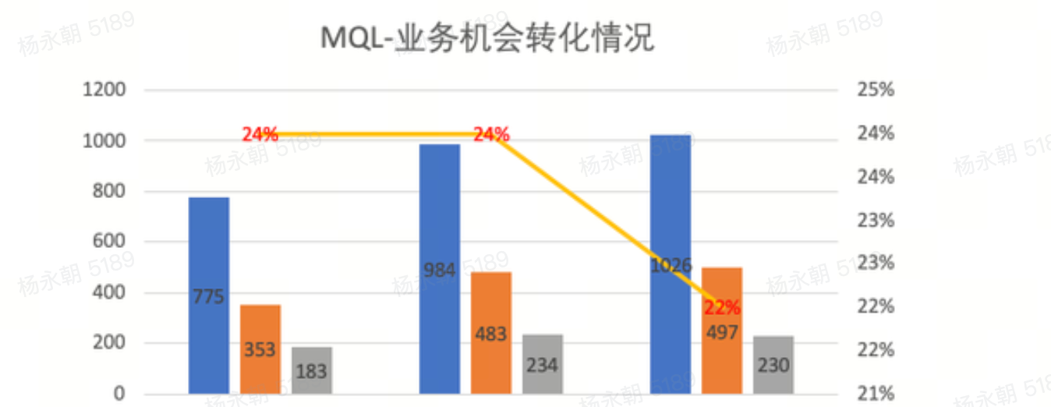 | 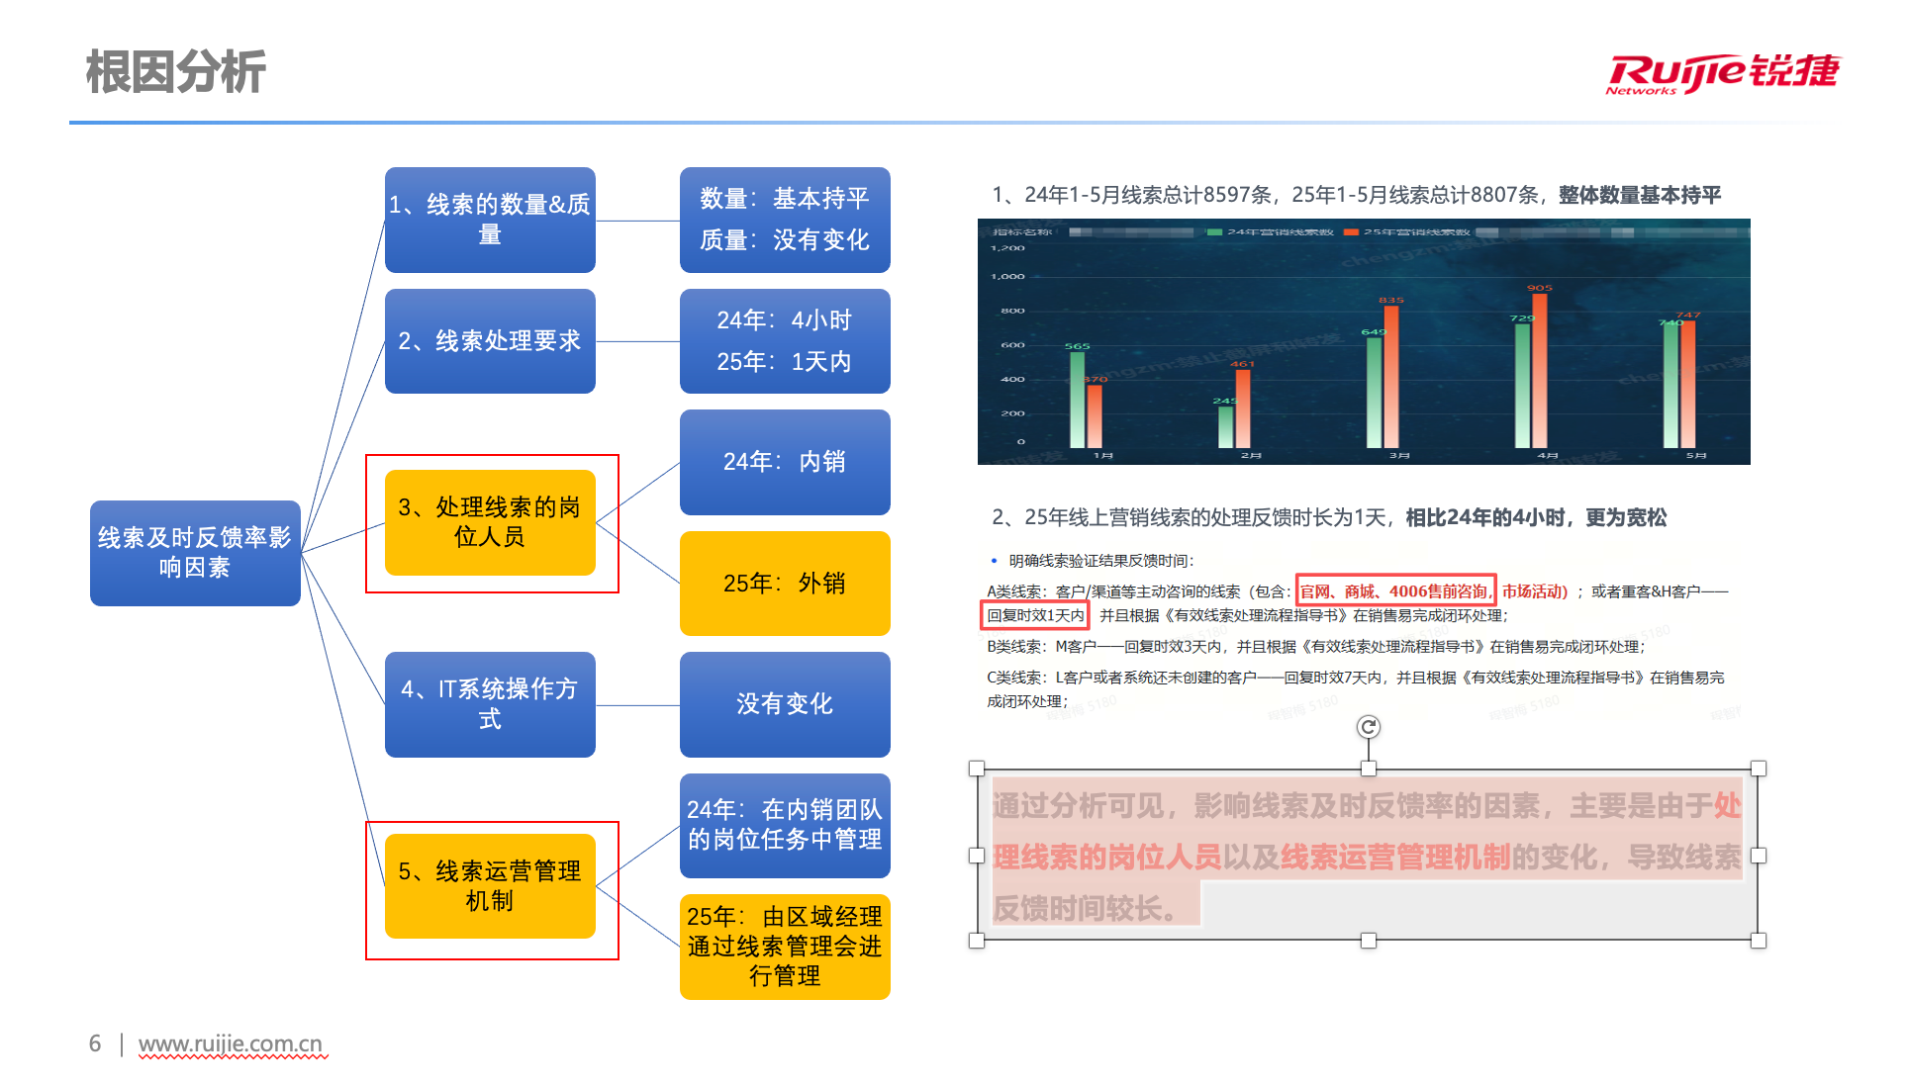
步骤五、跟进闭环：按双周/月度的节奏进行跟进与复盘，确保改善计划落地，直至任务成果目标达成。 | 计划完成情况 •以广东区域为例，线索及时反馈率提升至100%，客户需求实现及时跟进处理； •3个试点区域：催联系从4-5月月均34次降低至9-10月月均11次；及时反馈率提升至99%； •全部的线索及时反馈率提升至43%，整体提升11%； 总体线索转业务机会率达到23%，超预期完成。员工A转化率24% 员工B转化率24%员工C转化率22% 下一步计划： 1：全面推广SDR业务 2：拉通渠道完成线索分流

